Sheet1
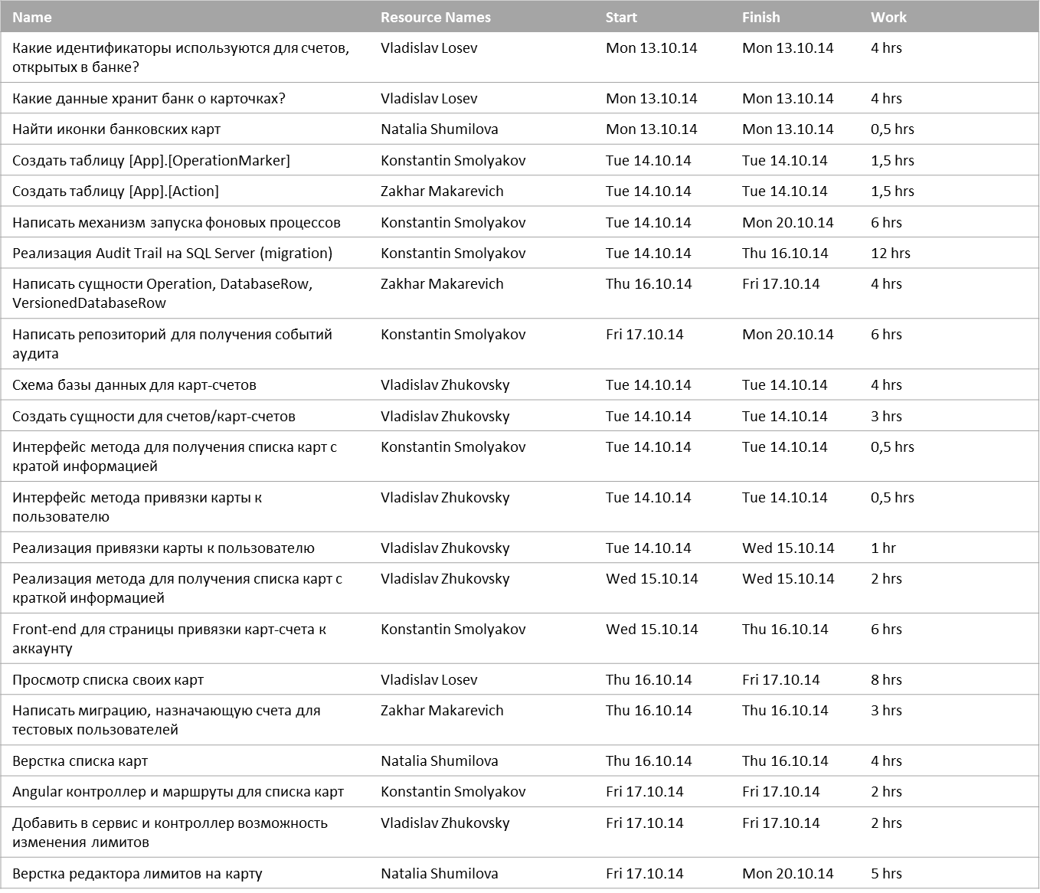
Remaining Tasks
Status of remaining tasks that are due this week

 | % Complete
Какие данные хранит банк о карточках? | 0%
Какие идентификаторы используются для счетов, открытых в банке? | 0%
Реализация Audit Trail на SQL Server (migration) | 0%
Создать таблицу [App].[OperationMarker] | 0%
Создать таблицу [App].[Action] | 0%
Написать сущности Operation, DatabaseRow, VersionedDatabaseRow | 0%
Схема базы данных для карт-счетов | 0%
Front-end для страницы привязки карт-счета к аккаунту | 0%
Создать сущности для счетов/карт-счетов | 0%
Реализация метода для получения списка карт с краткой информацией | 0%
Реализация привязки карты к пользователю | 0%
Интерфейс метода для получения списка карт с кратой информацией | 0%
Интерфейс метода привязки карты к пользователю | 0%
Найти иконки банковских карт | 0%
Просмотр списка своих карт | 0%
Верстка списка карт | 0%
Angular контроллер и маршруты для списка карт | 0%
Написать миграцию, назначающую счета для тестовых пользователей | 0%
Добавить в сервис и контроллер возможность изменения лимитов | 0%

-
Upcoming Tasks

Tasks Starting Soon
Status of tasks starting in the next week

